Накладная-№3
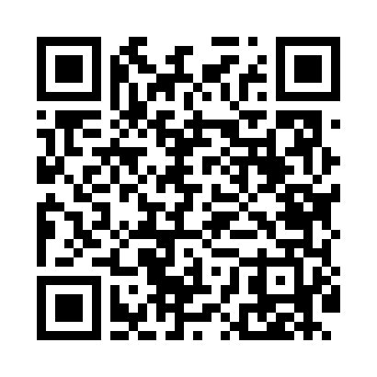
Номер товарно-транспортной накладной: |  |  | Торговый представитель: Amriyev Muhammad
Поставщик: Toshkent falcon fly 2 |  |  | Телефон торгового представителя: +998972880505
Дата отгрузки: 27.11.2025 |  |  | Контрагент: """" Klient
Дата консигнации: |  |  | Адрес:
Доставщик: |  |  | Телефон:
Телефон доставщика:
Время заказа: 27.11.2025 12:10:02
№ | Штрих-код | Название товаров (работ,услуг) | Количество | Количество в кейсе | Цена | Сумма
 |  |  | 5 |  |  | 1817000
1 | 6948537500515 | Урна для мусора металлическая GTC-SFR-13A-AF, DB-99-51 | 2 | 2 шт. | 324,000 | 648,000
2 | 6948537500539 | Урна для мусора металлическая GTC-SLR-7A-AF, DB-99-53 | 1 | 1 шт. | 269,000 | 269,000
3 | 6934163000048 | Мусорное ведро из коррозионностойкой стали A1 6 DB-99-4 | 2 | 2 коробка | 450,000 | 900,000
Итого: 1817000

